ProjektL02
 |  |  |  | Tabelle 2(Bereinigt) Maßnahme zur Bereinigung: Alle Zeilen mit nicht |  |  |  | Tabelle 3a(Bereinigt) Maßnahme zur Bereinigung: Alle Zeilen mit nicht |  |  |  | Tabelle 3a(Bereinigt) Maßnahme zur Bereinigung: Alle Zeilen mit nicht
 |  |  |  | numerischem Wert in der Spalte "Importe" wurden entfernt) |  |  |  | numerischem Wert in der Spalte "Importe" wurden entfernt) |  |  |  | numerischem Wert in der Spalte "Importe" wurden entfernt)

Tabelle 1 |  |  |  |  |  |  |  |  |  |  |  | Key | Jahr
Jahr | Importe |  |  | Jahr | Importe |  |  | Jahr | Importe |  |  | 1 | 2021 |  | Unbereinigte Kovarianz:
2021 | 1203174 |  |  | 2021 | 1203174 |  |  | 1 | 1203174 |  | Unbereinigte Kovarianz: | 2 | 2020 |  | -408.25
2020 | 1026502 | Unbereinigte Kovarianz: |  | 2019 | 1104141 |  | Unbereinigte Kovarianz: | 3 | 1104141 |  | -6431738.778 | 3 | 2019
2019 | 1104141 | 6660244.807 |  | 2018 | 1088720 |  | 6431738.778 | 4 | 1088720 |  |  | 4 | 2018 |  | Bereinigte Kovarianz:
2018 | 1088720 |  |  | 2017 | 1031013 |  |  | 5 | 1031013 |  | Bereinigte Kovarianz: | 5 | 2017 |  | -414.1666667
2017 | 1031013 | Bereinigte Kovarianz: |  | 2016 | 954917 |  | Bereinigte Kovarianz: | 6 | 954917 |  | -6532234.697 | 6 | 2016
2016 | 954917 | 6756770.094 |  | 2015 | 949245 |  | 6532234.697 | 7 | 949245 |  |  | 7 | 2015 |  | Korrelationskoeffizient:
2015 | 949245 |  |  | 2014 | 910145 |  |  | 8 | 910145 |  | Korrelationskoeffizient: | 8 | 2014 |  | -1
2014 | 910145 | Korrelationskoeffizient: |  | 2013 | 890393 |  | Korrelationskoeffizient: | 9 | 890393 |  | -0.937886935 | 9 | 2013
2013 | 890393 | 0.941149766 |  | 2012 | 899405 |  | 0.937886935 | 10 | 899405 |  |  | 10 | 2012
2012 | 899405 |  |  | 2010 | 797097 |  |  | 12 | 797097 |  |  | 11 | 2011
2011 | 902523 | Korrelationskoeffizient nach Spearman: |  | 2009 | 664615 |  |  | 13 | 664615 |  |  | 12 | 2010
2010 | 797097 | 0.998639664 |  | 2008 | 805842 |  |  | 14 | 805842 |  |  | 13 | 2009
2009 | 664615 |  |  | 2007 | 769887 |  |  | 15 | 769887 |  |  | 14 | 2008
2008 | 805842 |  |  | 2006 | 733994 |  |  | 16 | 733994 |  |  | 15 | 2007
2007 | 769887 |  |  | 2005 | 628087 |  |  | 17 | 628087 |  |  | 16 | 2006
2006 | 733994 |  |  | 2004 | 575448 |  |  | 18 | 575448 |  |  | 17 | 2005
2005 | 628087 |  |  | 2002 | 518532 |  |  | 20 | 518532 |  |  | 18 | 2004
2004 | 575448 |  |  | 2001 | 542774 |  |  | 21 | 542774 |  |  | 19 | 2003
2003 | 534534 |  |  | 2000 | 538311 |  |  | 22 | 538311 |  |  | 20 | 2002
2002 | 518532 |  |  | 1999 | 444797 |  |  | 23 | 444797 |  |  | 21 | 2001
2001 | 542774 |  |  | 1998 | 423452 |  |  | 24 | 423452 |  |  | 22 | 2000
2000 | 538311 |  |  | 1997 | 394794 |  |  | 25 | 394794 |  |  | 23 | 1999
1999 | 444797 |  |  | 1996 | 352995 |  |  | 26 | 352995 |  |  | 24 | 1998
1998 | 423452 |  |  | 1995 | 339618 |  |  | 27 | 339618 |  |  | 25 | 1997
1997 | 394794 |  |  | 1994 | 315444 |  |  | 28 | 315444 |  |  | 26 | 1996
1996 | 352995 |  |  | 1993 | 289644 |  |  | 29 | 289644 |  |  | 27 | 1995
1995 | 339618 |  |  | 1992 | 325972 |  |  | 30 | 325972 |  |  | 28 | 1994
1994 | 315444 |  |  | 1991 | 329228 |  |  | 31 | 329228 |  |  | 29 | 1993
1993 | 289644 |  |  | 1990 | 293215 |  |  | 32 | 293215 |  |  | 30 | 1992
1992 | 325972 |  |  | 1989 | 258951 |  |  | 33 | 258951 |  |  | 31 | 1991
1991 | 329228 |  |  | 1988 | 224769 |  |  | 34 | 224769 |  |  | 32 | 1990
1990 | 293215 |  |  | 1987 | 209446 |  |  | 35 | 209446 |  |  | 33 | 1989
1989 | 258951 |  |  | 1986 | 211544 |  |  | 36 | 211544 |  |  | 34 | 1988
1988 | 224769 |  |  | 1985 | 237143 |  |  | 37 | 237143 |  |  | 35 | 1987
1987 | 209446 |  |  | 1984 | 222032 |  |  | 38 | 222032 |  |  | 36 | 1986
1986 | 211544 |  | 0 | 1983 | 199502 |  |  | 39 | 199502 |  |  | 37 | 1985
1985 | 237143 |  |  | 1981 | 188758 |  |  | 41 | 188758 |  |  | 38 | 1984
1984 | 222032 |  |  | 1980 | 174545 |  |  | 42 | 174545 |  |  | 39 | 1983
1983 | 199502 |  |  | 1979 | 149318 |  |  | 43 | 149318 |  |  | 40 | 1982
1982 | 192483 |  |  | 1978 | 124605 |  |  | 44 | 124605 |  |  | 41 | 1981
1981 | 188758 |  |  | 1977 | 120245 |  |  | 45 | 120245 |  |  | 42 | 1980
1980 | 174545 |  |  | 1976 | 113595 |  |  | 46 | 113595 |  |  | 43 | 1979
1979 | 149318 |  |  | 1975 | 94238 |  |  | 47 | 94238 |  |  | 44 | 1978
1978 | 124605 |  |  | 1974 | 91896 |  |  | 48 | 91896 |  |  | 45 | 1977
1977 | 120245 |  |  | 1973 | 74351 |  |  | 49 | 74351 |  |  | 46 | 1976
1976 | 113595 |  |  | 1972 | 65826 |  |  | 50 | 65826 |  |  | 47 | 1975
1975 | 94238 |  |  | 1971 | 61416 |  |  | 51 | 61416 |  |  | 48 | 1974
1974 | 91896 |  |  | 1970 | 56041 |  |  | 52 | 56041 |  |  | 49 | 1973
1973 | 74351 |  |  | 1969 | 50092 |  |  | 53 | 50092 |  |  | 50 | 1972
1972 | 65826 |  |  | 1968 | 41506 |  |  | 54 | 41506 |  |  | 51 | 1971
1971 | 61416 |  |  | 1967 | 35884 |  |  | 55 | 35884 |  |  | 52 | 1970
1970 | 56041 |  |  | 1966 | 37156 |  |  | 56 | 37156 |  |  | 53 | 1969
1969 | 50092 |  |  | 1965 | 36019 |  |  | 57 | 36019 |  |  | 54 | 1968
1968 | 41506 |  |  | 1964 | 30084 |  |  | 58 | 30084 |  |  | 55 | 1967
1967 | 35884 |  |  | 1963 | 26729 |  |  | 59 | 26729 |  |  | 56 | 1966
1966 | 37156 |  |  | 1961 | 22682 |  |  | 61 | 22682 |  |  | 57 | 1965
1965 | 36019 |  |  | 1960 | 21844 |  |  | 62 | 21844 |  |  | 58 | 1964
1964 | 30084 |  |  | 1959 | 18316 |  |  | 63 | 18316 |  |  | 59 | 1963
1963 | 26729 |  |  | 1958 | 15918 |  |  | 64 | 15918 |  |  | 60 | 1962
1962 | 25308 |  |  | 1957 | 16206 |  |  | 65 | 16206 |  |  | 61 | 1961
1961 | 22682 |  |  | 1956 | 14298 |  |  | 66 | 14298 |  |  | 62 | 1960
1960 | 21844 |  |  | 1955 | 12512 |  |  | 67 | 12512 |  |  | 63 | 1959
1959 | 18316 |  |  | 1954 | 9887 |  |  | 68 | 9887 |  |  | 64 | 1958
1958 | 15918 |  |  | 1953 | 8186 |  |  | 69 | 8186 |  |  | 65 | 1957
1957 | 16206 |  |  | 1952 | 8284 |  |  | 70 | 8284 |  |  | 66 | 1956
1956 | 14298 |  |  | Stand |  |  |  | Stand |  |  |  | 67 | 1955
1955 | 12512 |  |  | ¬†13. Oktober 2022 |  |  |  | ¬†13. Oktober 2022 |  |  |  | 68 | 1954
1954 | 9887 |  |  | ¬© Statistisches Bundesamt (Destatis), 2022 |  |  |  | ¬© Statistisches Bundesamt (Destatis), 2022 |  |  |  | 69 | 1953
1953 | 8186 |  |  |  |  |  |  |  | Modus: Jeder Wert, da jeder nur 1 mal vertreten |  |  | 70 | 1952
1952 | 8284 |  |  |  | Modus: Jeder Wert, da alle Werte unteschiedlich sind |  |  |  | Mittelwert: 344595.73846153845 |  |  | Stand
Stand |  |  |  |  | Mittelwert: 344595.73846153845 |  |  |  | Median: 222032.0 |  |  | ¬†13. Oktober 2022
¬†13. Oktober 2022 |  |  |  |  | Median: 222032.0 |  |  |  | Spannweite: 1194988 |  |  | ¬© Statistisches Bundesamt (Destatis), 2022
¬© Statistisches Bundesamt (Destatis), 2022 |  |  |  |  | Spannweite: 1194988 |  |  |  | Mittlere Abweichung vom Median: 191948.0
Werte für Importe: |  |  |  |  | Mittlere Abweichung vom Median: 191948.0 |  |  |  | Varianz: 119727343355.72743 |  |  | Modus: Jeder Wert, da jeder Wert nur 1 mal vorhanden
 | Mittelwert: 358286.7571428571 |  |  |  | Varianz: 119727343355.72743 |  |  |  | Variationskoeffizient: 1.0041226664295932 |  |  | Mittelwert: 35.5
 | Median: 223400.5 |  |  |  | Variationskoeffizient:1.0041226664295932 |  |  |  |  |  |  | Median: 35.5
 | Modus: Jeder Wert, da jede Zahl nur 1 mal vorhanden |  |  |  |  |  |  |  |  |  |  | Spannweite: 69
 | Spannweite: 1194988 |  |  |  |  |  |  |  |  |  |  | Mittlere Abweichung zum Median: 17.5
 | Mittlere Abweichung vom Median: 197382.0 |  |  |  |  |  |  |  |  |  |  | Varianz: 414.1666666666667
 | Stichprobenvarianz: 124447353076.99811 |  |  |  |  |  |  |  |  |  |  | Variantionskoeffizient: 0.5732700041451516
 | Variationskoeffizient: 0.9846050880124229

 |  |  |  | Trendlinienformel: y = 1,964x3 - 11386x2 + 2E+07x - 1E+10 |  |  |  | Trendlinienformel: y = -1,964x3 + 528,02x2 - 45047x + 1E+06
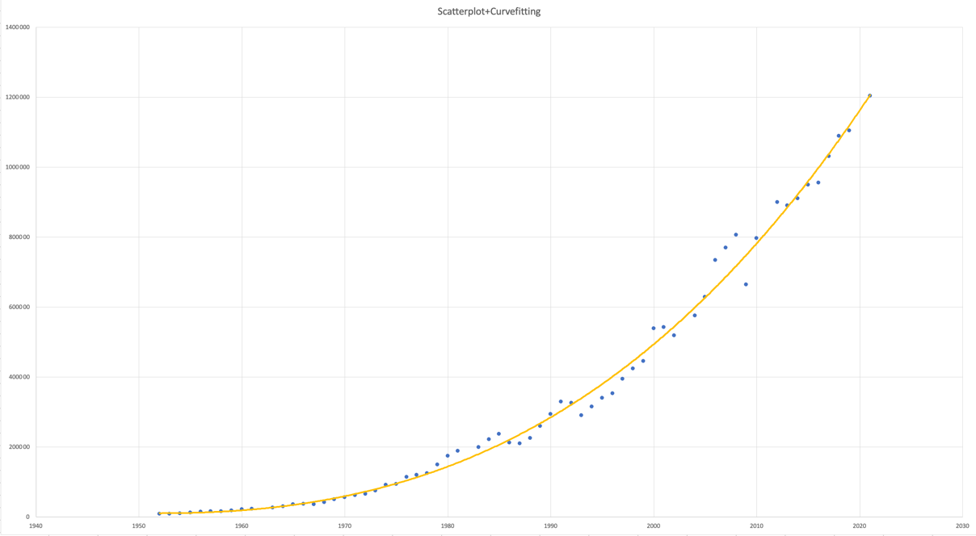
 |  |  |  |  |  |  |  | LEGENDE: | •Importe/zugehörigem Jahr
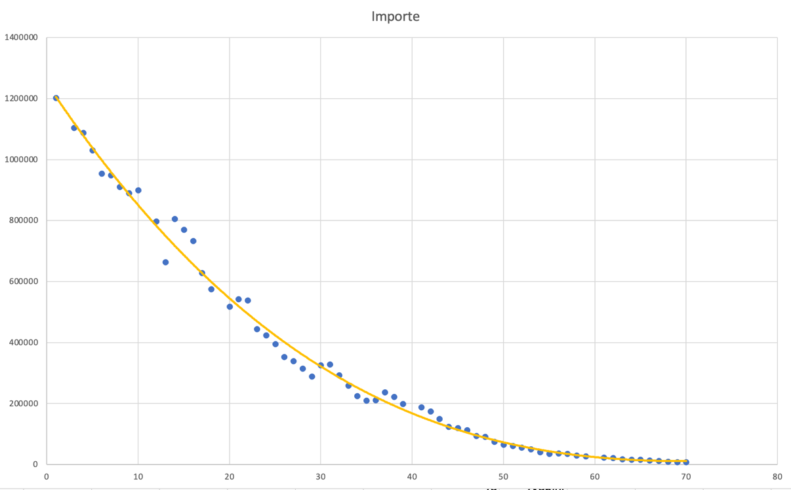

Trendlinienformel: y = 1,3898x3 - 7972,8x2 + 2E+07x - 1E+10 |  |  |  |  |  |  |  |  |  |  |  | Trendlinienformel: y = -x + 2022
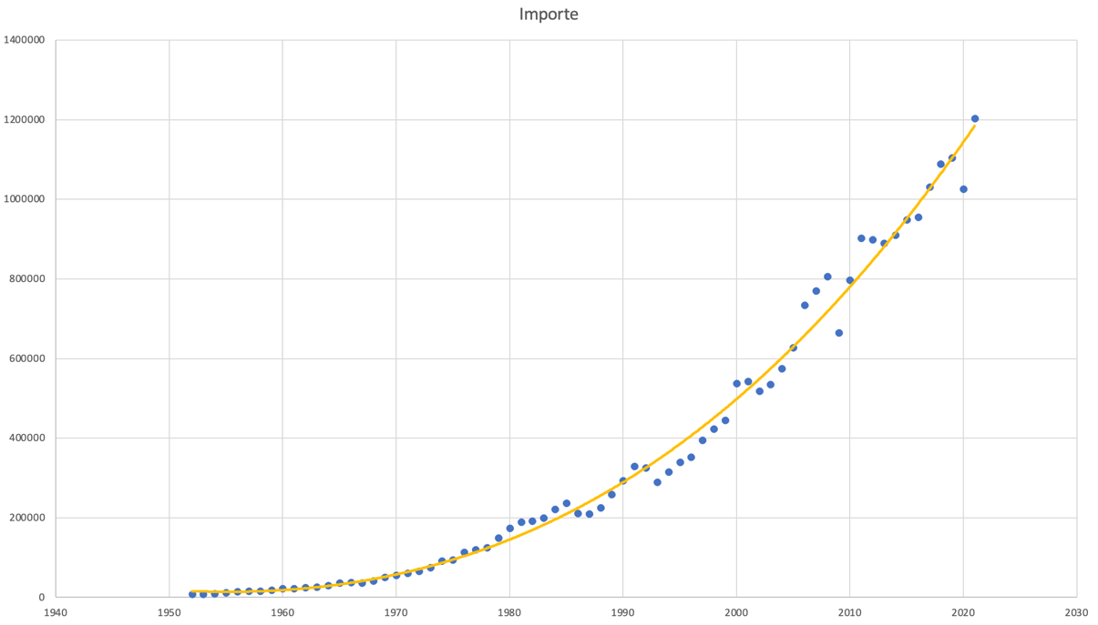
 |  |  |  |  |  |  |  |  |  |  |  | LEGENDE: | •Keys/zugehörigem Jahr
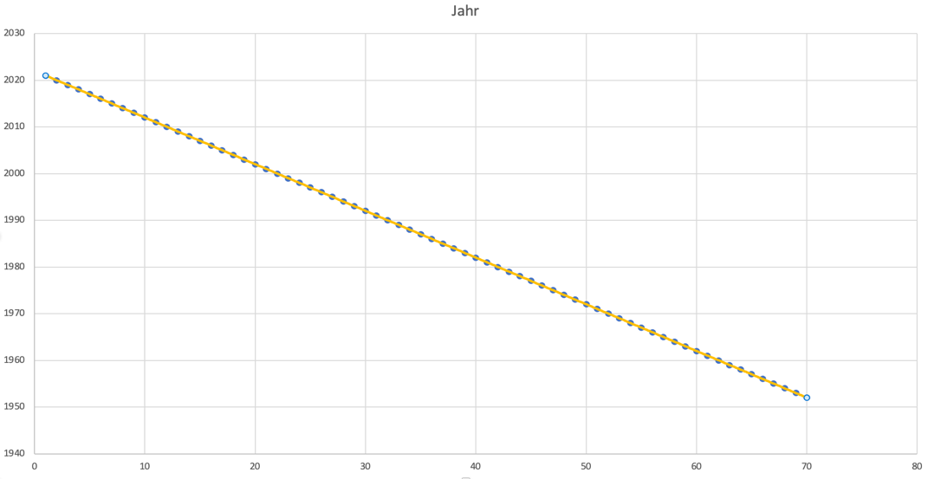

 |  |  |  | Boxplot nach Importe
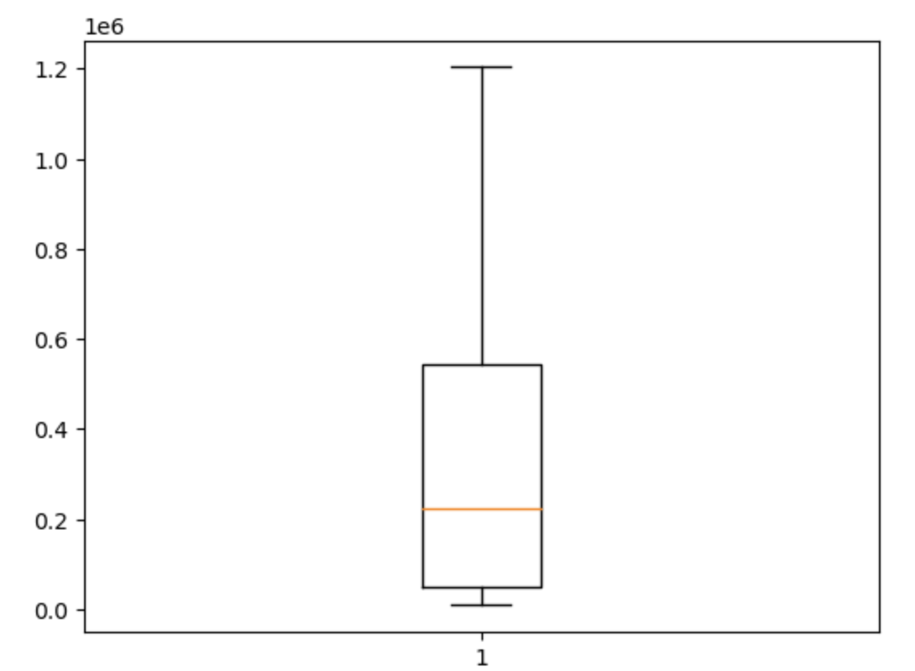

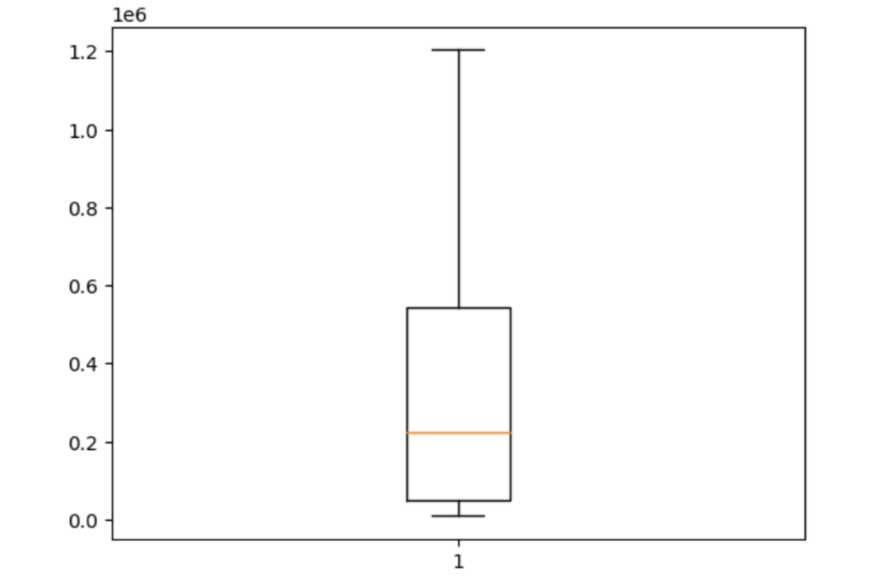
 |  |  |  |  |  |  |  | Boxplot nach Importe
 |  |  |  |  |  |  |  |  |  |  |  | Boxplot nach Key
Boxplot nach Importe
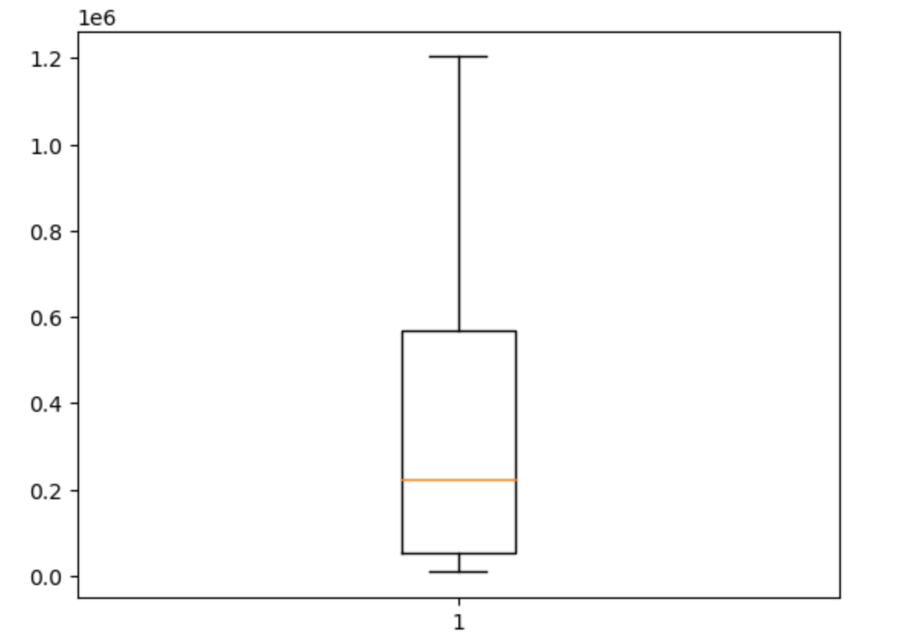
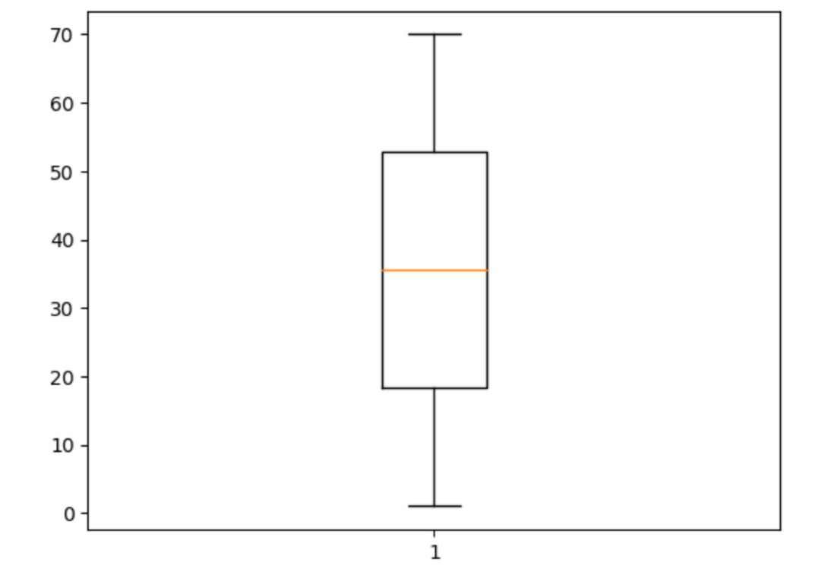

 |  |  |  | Urliste, da Daten der Importe in der Reihenfolge der Erhebung sind |  |  |  | Urliste, da Daten in Reihenfolge der Erhebung sind

 |  |  |  |  |  |  |  | Jahr | Importe
 |  |  |  | Jahr | Importe |  |  | 1 | 1203174
Urliste, da Daten in der Reihenfolge der Erhebung sind |  |  |  | 1 | 1203174 |  |  | 2 | Super |  |  | Urliste(Keys sind in der Reihenfolge der Zeitlichen Erhebung):
 |  |  |  | 2 | Super |  |  | 3 | 1104141
Jahr | Importe |  |  | 3 | 1104141 |  |  | 4 | 1088720 |  |  | Key | Jahr
1952 | 8284 |  |  | 4 | 1088720 |  |  | 5 | 1031013 |  |  | 70 | 1952
1953 | 8186 |  |  | 5 | 1031013 |  |  | 6 | 954917 |  |  | 69 | 1953
1954 | 9887 |  |  | 6 | 954917 |  |  | 7 | 949245 |  |  | 68 | 1954
1955 | 12512 |  |  | 7 | 949245 |  |  | 8 | 910145 |  |  | 67 | 1955
1956 | 14298 |  |  | 8 | 910145 |  |  | 9 | 890393 |  |  | 66 | 1956
1957 | 16206 |  |  | 9 | 890393 |  |  | 10 | 899405 |  |  | 65 | 1957
1958 | 15918 |  |  | 10 | 899405 |  |  | 11 | Nan |  |  | 64 | 1958
1959 | 18316 |  |  | 11 | Nan |  |  | 12 | 797097 |  |  | 63 | 1959
1960 | 21844 |  |  | 12 | 797097 |  |  | 13 | 664615 |  |  | 62 | 1960
1961 | 22682 |  |  | 13 | 664615 |  |  | 14 | 805842 |  |  | 61 | 1961
1962 | 25308 |  |  | 14 | 805842 |  |  | 15 | 769887 |  |  | 60 | 1962
1963 | 26729 |  |  | 15 | 769887 |  |  | 16 | 733994 |  |  | 59 | 1963
1964 | 30084 |  |  | 16 | 733994 |  |  | 17 | 628087 |  |  | 58 | 1964
1965 | 36019 |  |  | 17 | 628087 |  |  | 18 | 575448 |  |  | 57 | 1965
1966 | 37156 |  |  | 18 | 575448 |  |  | 19 | Hallo |  |  | 56 | 1966
1967 | 35884 |  |  | 19 | Hallo |  |  | 20 | 518532 |  |  | 55 | 1967
1968 | 41506 |  |  | 20 | 518532 |  |  | 21 | 542774 |  |  | 54 | 1968
1969 | 50092 |  |  | 21 | 542774 |  |  | 22 | 538311 |  |  | 53 | 1969
1970 | 56041 |  |  | 22 | 538311 |  |  | 23 | 444797 |  |  | 52 | 1970
1971 | 61416 |  |  | 23 | 444797 |  |  | 24 | 423452 |  |  | 51 | 1971
1972 | 65826 |  |  | 24 | 423452 |  |  | 25 | 394794 |  |  | 50 | 1972
1973 | 74351 |  |  | 25 | 394794 |  |  | 26 | 352995 |  |  | 49 | 1973
1974 | 91896 |  |  | 26 | 352995 |  |  | 27 | 339618 |  |  | 48 | 1974
1975 | 94238 |  |  | 27 | 339618 |  |  | 28 | 315444 |  |  | 47 | 1975
1976 | 113595 |  |  | 28 | 315444 |  |  | 29 | 289644 |  |  | 46 | 1976
1977 | 120245 |  |  | 29 | 289644 |  |  | 30 | 325972 |  |  | 45 | 1977
1978 | 124605 |  |  | 30 | 325972 |  |  | 31 | 329228 |  |  | 44 | 1978
1979 | 149318 |  |  | 31 | 329228 |  |  | 32 | 293215 |  |  | 43 | 1979
1980 | 174545 |  |  | 32 | 293215 |  |  | 33 | 258951 |  |  | 42 | 1980
1981 | 188758 |  |  | 33 | 258951 |  |  | 34 | 224769 |  |  | 41 | 1981
1982 | 192483 |  |  | 34 | 224769 |  |  | 35 | 209446 |  |  | 40 | 1982
1983 | 199502 |  |  | 35 | 209446 |  |  | 36 | 211544 |  |  | 39 | 1983
1984 | 222032 |  |  | 36 | 211544 |  |  | 37 | 237143 |  |  | 38 | 1984
1985 | 237143 |  |  | 37 | 237143 |  |  | 38 | 222032 |  |  | 37 | 1985
1986 | 211544 |  |  | 38 | 222032 |  |  | 39 | 199502 |  |  | 36 | 1986
1987 | 209446 |  |  | 39 | 199502 |  |  | 40 | Nan |  |  | 35 | 1987
1988 | 224769 |  |  | 40 | Nan |  |  | 41 | 188758 |  |  | 34 | 1988
1989 | 258951 |  |  | 41 | 188758 |  |  | 42 | 174545 |  |  | 33 | 1989
1990 | 293215 |  |  | 42 | 174545 |  |  | 43 | 149318 |  |  | 32 | 1990
1991 | 329228 |  |  | 43 | 149318 |  |  | 44 | 124605 |  |  | 31 | 1991
1992 | 325972 |  |  | 44 | 124605 |  |  | 45 | 120245 |  |  | 30 | 1992
1993 | 289644 |  |  | 45 | 120245 |  |  | 46 | 113595 |  |  | 29 | 1993
1994 | 315444 |  |  | 46 | 113595 |  |  | 47 | 94238 |  |  | 28 | 1994
1995 | 339618 |  |  | 47 | 94238 |  |  | 48 | 91896 |  |  | 27 | 1995
1996 | 352995 |  |  | 48 | 91896 |  |  | 49 | 74351 |  |  | 26 | 1996
1997 | 394794 |  |  | 49 | 74351 |  |  | 50 | 65826 |  |  | 25 | 1997
1998 | 423452 |  |  | 50 | 65826 |  |  | 51 | 61416 |  |  | 24 | 1998
1999 | 444797 |  |  | 51 | 61416 |  |  | 52 | 56041 |  |  | 23 | 1999
2000 | 538311 |  |  | 52 | 56041 |  |  | 53 | 50092 |  |  | 22 | 2000
2001 | 542774 |  |  | 53 | 50092 |  |  | 54 | 41506 |  |  | 21 | 2001
2002 | 518532 |  |  | 54 | 41506 |  |  | 55 | 35884 |  |  | 20 | 2002
2003 | 534534 |  |  | 55 | 35884 |  |  | 56 | 37156 |  |  | 19 | 2003
2004 | 575448 |  |  | 56 | 37156 |  |  | 57 | 36019 |  |  | 18 | 2004
2005 | 628087 |  |  | 57 | 36019 |  |  | 58 | 30084 |  |  | 17 | 2005
2006 | 733994 |  |  | 58 | 30084 |  |  | 59 | 26729 |  |  | 16 | 2006
2007 | 769887 |  |  | 59 | 26729 |  |  | 60 | Hilfe |  |  | 15 | 2007
2008 | 805842 |  |  | 60 | Hilfe |  |  | 61 | 22682 |  |  | 14 | 2008
2009 | 664615 |  |  | 61 | 22682 |  |  | 62 | 21844 |  |  | 13 | 2009
2010 | 797097 |  |  | 62 | 21844 |  |  | 63 | 18316 |  |  | 12 | 2010
2011 | 902523 |  |  | 63 | 18316 |  |  | 64 | 15918 |  |  | 11 | 2011
2012 | 899405 |  |  | 64 | 15918 |  |  | 65 | 16206 |  |  | 10 | 2012
2013 | 890393 |  |  | 65 | 16206 |  |  | 66 | 14298 |  |  | 9 | 2013
2014 | 910145 |  |  | 66 | 14298 |  |  | 67 | 12512 |  |  | 8 | 2014
2015 | 949245 |  |  | 67 | 12512 |  |  | 68 | 9887 |  |  | 7 | 2015
2016 | 954917 |  |  | 68 | 9887 |  |  | 69 | 8186 |  |  | 6 | 2016
2017 | 1031013 |  |  | 69 | 8186 |  |  | 70 | 8284 |  |  | 5 | 2017
2018 | 1088720 |  |  | 70 | 8284 |  |  |  |  |  |  | 4 | 2018
2019 | 1104141 |  |  |  |  |  |  |  |  |  |  | 3 | 2019
2020 | 1026502 |  |  | Rangliste, da Daten der Importe nach Größe aufsteigend sortiert |  |  |  | Rangliste sortiert nach Größer der Importe aufseigen |  |  |  | 2 | 2020
2021 | 1203174 |  |  | (letzten 6 Daten sind nicht verwertbar) |  |  |  | (Letzte 5 Elemente sind nicht verwertbare Daten) |  |  |  | 1 | 2021

 |  |  |  |  |  |  |  | Jahr | Importe
Rangliste, da Importe von der Größe aufsteigend sortiert sind |  |  |  | Jahr | Importe |  |  | 69 | 8186
 |  |  |  | 69 | 8186 |  |  | 70 | 8284 |  |  | Urliste(Keys sind in der Reihenfolge der Zeitlichen Erhebung):
Jahr | Importe |  |  | 70 | 8284 |  |  | 68 | 9887
1953 | 8186 |  |  | 68 | 9887 |  |  | 67 | 12512 |  |  | Key | Jahr
1952 | 8284 |  |  | 67 | 12512 |  |  | 66 | 14298 |  |  | 70 | 1952
1954 | 9887 |  |  | 66 | 14298 |  |  | 64 | 15918 |  |  | 69 | 1953
1955 | 12512 |  |  | 64 | 15918 |  |  | 65 | 16206 |  |  | 68 | 1954
1956 | 14298 |  |  | 65 | 16206 |  |  | 63 | 18316 |  |  | 67 | 1955
1958 | 15918 |  |  | 63 | 18316 |  |  | 62 | 21844 |  |  | 66 | 1956
1957 | 16206 |  |  | 62 | 21844 |  |  | 61 | 22682 |  |  | 65 | 1957
1959 | 18316 |  |  | 61 | 22682 |  |  | 59 | 26729 |  |  | 64 | 1958
1960 | 21844 |  |  | 59 | 26729 |  |  | 58 | 30084 |  |  | 63 | 1959
1961 | 22682 |  |  | 58 | 30084 |  |  | 55 | 35884 |  |  | 62 | 1960
1962 | 25308 |  |  | 55 | 35884 |  |  | 57 | 36019 |  |  | 61 | 1961
1963 | 26729 |  |  | 57 | 36019 |  |  | 56 | 37156 |  |  | 60 | 1962
1964 | 30084 |  |  | 56 | 37156 |  |  | 54 | 41506 |  |  | 59 | 1963
1967 | 35884 |  |  | 54 | 41506 |  |  | 53 | 50092 |  |  | 58 | 1964
1965 | 36019 |  |  | 53 | 50092 |  |  | 52 | 56041 |  |  | 57 | 1965
1966 | 37156 |  |  | 52 | 56041 |  |  | 51 | 61416 |  |  | 56 | 1966
1968 | 41506 |  |  | 51 | 61416 |  |  | 50 | 65826 |  |  | 55 | 1967
1969 | 50092 |  |  | 50 | 65826 |  |  | 49 | 74351 |  |  | 54 | 1968
1970 | 56041 |  |  | 49 | 74351 |  |  | 48 | 91896 |  |  | 53 | 1969
1971 | 61416 |  |  | 48 | 91896 |  |  | 47 | 94238 |  |  | 52 | 1970
1972 | 65826 |  |  | 47 | 94238 |  |  | 46 | 113595 |  |  | 51 | 1971
1973 | 74351 |  |  | 46 | 113595 |  |  | 45 | 120245 |  |  | 50 | 1972
1974 | 91896 |  |  | 45 | 120245 |  |  | 44 | 124605 |  |  | 49 | 1973
1975 | 94238 |  |  | 44 | 124605 |  |  | 43 | 149318 |  |  | 48 | 1974
1976 | 113595 |  |  | 43 | 149318 |  |  | 42 | 174545 |  |  | 47 | 1975
1977 | 120245 |  |  | 42 | 174545 |  |  | 41 | 188758 |  |  | 46 | 1976
1978 | 124605 |  |  | 41 | 188758 |  |  | 39 | 199502 |  |  | 45 | 1977
1979 | 149318 |  |  | 39 | 199502 |  |  | 35 | 209446 |  |  | 44 | 1978
1980 | 174545 |  |  | 35 | 209446 |  |  | 36 | 211544 |  |  | 43 | 1979
1981 | 188758 |  |  | 36 | 211544 |  |  | 38 | 222032 |  |  | 42 | 1980
1982 | 192483 |  |  | 38 | 222032 |  |  | 34 | 224769 |  |  | 41 | 1981
1983 | 199502 |  |  | 34 | 224769 |  |  | 37 | 237143 |  |  | 40 | 1982
1987 | 209446 |  |  | 37 | 237143 |  |  | 33 | 258951 |  |  | 39 | 1983
1986 | 211544 |  |  | 33 | 258951 |  |  | 29 | 289644 |  |  | 38 | 1984
1984 | 222032 |  |  | 29 | 289644 |  |  | 32 | 293215 |  |  | 37 | 1985
1988 | 224769 |  |  | 32 | 293215 |  |  | 28 | 315444 |  |  | 36 | 1986
1985 | 237143 |  |  | 28 | 315444 |  |  | 30 | 325972 |  |  | 35 | 1987
1989 | 258951 |  |  | 30 | 325972 |  |  | 31 | 329228 |  |  | 34 | 1988
1993 | 289644 |  |  | 31 | 329228 |  |  | 27 | 339618 |  |  | 33 | 1989
1990 | 293215 |  |  | 27 | 339618 |  |  | 26 | 352995 |  |  | 32 | 1990
1994 | 315444 |  |  | 26 | 352995 |  |  | 25 | 394794 |  |  | 31 | 1991
1992 | 325972 |  |  | 25 | 394794 |  |  | 24 | 423452 |  |  | 30 | 1992
1991 | 329228 |  |  | 24 | 423452 |  |  | 23 | 444797 |  |  | 29 | 1993
1995 | 339618 |  |  | 23 | 444797 |  |  | 20 | 518532 |  |  | 28 | 1994
1996 | 352995 |  |  | 20 | 518532 |  |  | 22 | 538311 |  |  | 27 | 1995
1997 | 394794 |  |  | 22 | 538311 |  |  | 21 | 542774 |  |  | 26 | 1996
1998 | 423452 |  |  | 21 | 542774 |  |  | 18 | 575448 |  |  | 25 | 1997
1999 | 444797 |  |  | 18 | 575448 |  |  | 17 | 628087 |  |  | 24 | 1998
2002 | 518532 |  |  | 17 | 628087 |  |  | 13 | 664615 |  |  | 23 | 1999
2003 | 534534 |  |  | 13 | 664615 |  |  | 16 | 733994 |  |  | 22 | 2000
2000 | 538311 |  |  | 16 | 733994 |  |  | 15 | 769887 |  |  | 21 | 2001
2001 | 542774 |  |  | 15 | 769887 |  |  | 12 | 797097 |  |  | 20 | 2002
2004 | 575448 |  |  | 12 | 797097 |  |  | 14 | 805842 |  |  | 19 | 2003
2005 | 628087 |  |  | 14 | 805842 |  |  | 9 | 890393 |  |  | 18 | 2004
2009 | 664615 |  |  | 9 | 890393 |  |  | 10 | 899405 |  |  | 17 | 2005
2006 | 733994 |  |  | 10 | 899405 |  |  | 8 | 910145 |  |  | 16 | 2006
2007 | 769887 |  |  | 8 | 910145 |  |  | 7 | 949245 |  |  | 15 | 2007
2010 | 797097 |  |  | 7 | 949245 |  |  | 6 | 954917 |  |  | 14 | 2008
2008 | 805842 |  |  | 6 | 954917 |  |  | 5 | 1031013 |  |  | 13 | 2009
2013 | 890393 |  |  | 5 | 1031013 |  |  | 4 | 1088720 |  |  | 12 | 2010
2012 | 899405 |  |  | 4 | 1088720 |  |  | 3 | 1104141 |  |  | 11 | 2011
2011 | 902523 |  |  | 3 | 1104141 |  |  | 1 | 1203174 |  |  | 10 | 2012
2014 | 910145 |  |  | 1 | 1203174 |  |  | 19 | Hallo |  |  | 9 | 2013
2015 | 949245 |  |  | 19 | Hallo |  |  | 60 | Hilfe |  |  | 8 | 2014
2016 | 954917 |  |  | 60 | Hilfe |  |  | 11 | Nan |  |  | 7 | 2015
2020 | 1026502 |  |  | 11 | Nan |  |  | 40 | Nan |  |  | 6 | 2016
2017 | 1031013 |  |  | 40 | Nan |  |  | 2 | Super |  |  | 5 | 2017
2018 | 1088720 |  |  | 2 | Super |  |  |  |  |  |  | 4 | 2018
2019 | 1104141 |  |  |  |  |  |  |  |  |  |  | 3 | 2019
2021 | 1203174 |  |  | Importe |  |  |  | Importe |  |  |  | 2 | 2020
 |  |  |  | 0.10 | 17050.0 |  |  | 0.10 | 17050.0 |  |  | 1 | 2021
 |  |  |  | 0.20 | 35992.0 |  |  | 0.20 | 35992.0
Dezile und Quartile |  |  |  | 0.30 | 67531.0 |  |  | 0.30 | 67531.0
 |  |  |  | 0.40 | 139432.8 |  |  | 0.40 | 139432.8
Importe |  |  |  | 0.50 | 222032.0 |  |  | 0.50 | 222032.0 |  |  | Key
0.10 | 18105.00 |  |  | 0.60 | 319655.2 |  |  | 0.60 | 319655.2 |  |  | 0.10 | Jul-90
0.20 | 35992.00 |  |  | 0.70 | 440528.0 |  |  | 0.70 | 440528.0 |  |  | 0.20 | 14.80
0.30 | 71793.50 |  |  | 0.80 | 678490.8 |  |  | 0.80 | 678490.8 |  |  | 0.30 | 21.70
0.40 | 164454.20 |  |  | 0.90 | 905849.0 |  |  | 0.90 | 905849.0 |  |  | 0.40 | 28.60
0.50 | 223400.50 |  |  | 1.00 | 1203174.0 |  |  | 1.00 | 1203174.0 |  |  | 0.50 | 35.50
0.60 | 327274.40 |  |  | 0.25 | 50092.0 |  |  | 0.25 | 50092.0 |  |  | 0.60 | 42.40
0.70 | 523332.60 |  |  | 0.75 | 542774.0 |  |  | 0.75 | 542774.0 |  |  | 0.70 | 49.30
0.80 | 741172.60 |  |  |  |  |  |  |  |  |  |  | 0.80 | 56.20
0.90 | 914055.00 |  |  |  |  |  |  |  |  |  |  | 0.90 | 63.10
1.00 | 1203174.00 |  |  |  |  |  |  |  |  |  |  | 1.00 | 70.00
0.25 | 51579.25 |  |  |  |  |  |  |  |  |  |  | 0.25 | 18.25
0.75 | 567279.50 |  |  |  |  |  |  |  |  |  |  | 0.75 | 52.75
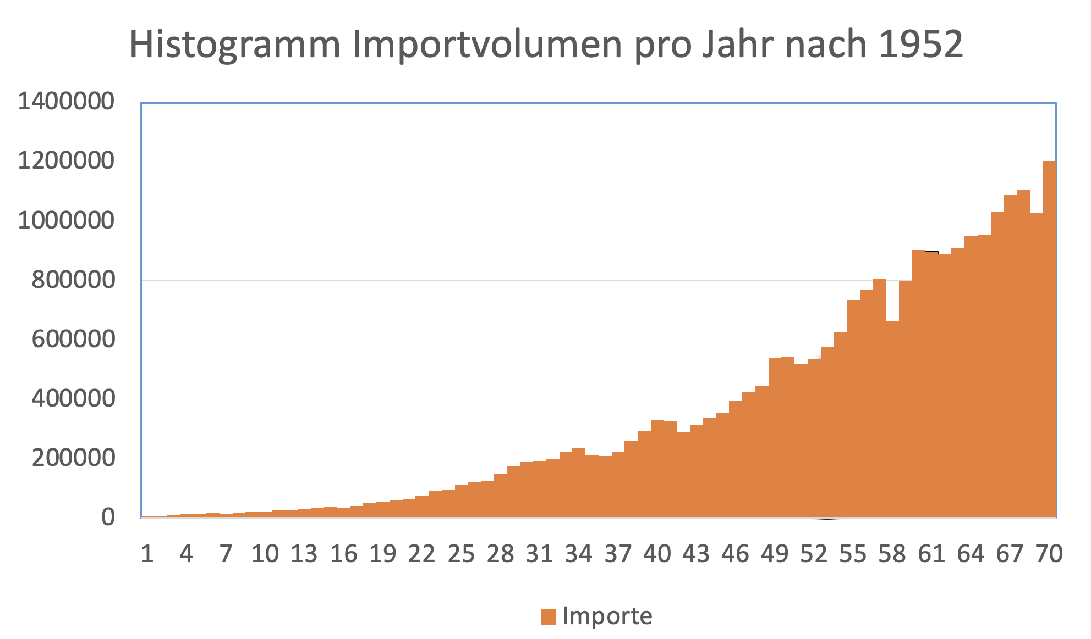

 |  |  |  |  |  |  |  |  |  |  |  |  | Jahr:
 | Jahr: |  |  |  |  |  |  |  | Jahr: |  |  |  | Mittelwert: | 1986.5
 | Mittelwert/Median: 1986,5 |  |  |  | Jahr: |  |  |  | Mittelwert: | 36.2 |  |  | Modus: | Gibt keinen, da jede Zahl nur 1 mal vorhanden
 | Modus: Gibt keinen jede Zahl nur 1 mal |  |  |  | Mittelwert: | 36.2 |  |  | Modus: | Gibt keinen, da jede Zahl nur 1 mal vorhanden |  |  | Median: | 1986.5
 | Spannweite: 69 |  |  |  | Modus: | Gibt keinen, da jede Zahl nur 1 mal vorhanden |  |  | Median: | 36 |  |  | Spannweite: | 69
 | Varianz: 414,16667 |  |  |  | Median: | 36 |  |  | Spannweite: | 69 |  |  | Varianz: | 414.16666667
 |  |  |  |  | Spannweite: | 69 |  |  | Varianz: | 405.1625
 |  |  |  |  | Varianz: | 405.1625

 |  |  |  |  |  |  |  |  |  |  |  |  | Jahr Quantile/Dezile/Quartile
 |  |  |  |  |  |  |  |  | Jahr Quantile/Dezile/Quartile |  |  |  | 0.10 | 1958.9
 |  |  |  |  | Jahr Quantile/Dezile/Quartile |  |  |  | 0.10 | 8.4 |  |  | 0.20 | 1965.8
 |  |  |  |  | 0.10 | 8.4 |  |  | 0.20 | 15.8 |  |  | 0.30 | 1972.7
 |  |  |  |  | 0.20 | 15.8 |  |  | 0.30 | 23.2 |  |  | 0.40 | 1979.6
 |  |  |  |  | 0.30 | 23.2 |  |  | 0.40 | 29.6 |  |  | 0.50 | 1986.5
Jahr Quantile/Dezile/Quartile |  |  |  |  | 0.40 | 29.6 |  |  | 0.50 | 36 |  |  | 0.60 | 1993.4
0.10 | 1958.9 |  |  |  | 0.50 | 36 |  |  | 0.60 | 43.4 |  |  | 0.70 | 2000.3
0.20 | 1965.8 |  |  |  | 0.60 | 43.4 |  |  | 0.70 | 49.8 |  |  | 0.80 | 2007.2
0.30 | 1972.7 |  |  |  | 0.70 | 49.8 |  |  | 0.80 | 56.2 |  |  | 0.90 | 2014.1
0.40 | 1979.6 |  |  |  | 0.80 | 56.2 |  |  | 0.90 | 63.6 |  |  | 1.00 | 2021
0.50 | 1986.5 |  |  |  | 0.90 | 63.6 |  |  | 1.00 | 70 |  |  | 0.25 | 1969.25
0.60 | 1993.4 |  |  |  | 1.00 | 70 |  |  | 0.25 | 20 |  |  | 0.75 | 2003.75
0.70 | 2000.3 |  |  |  | 0.25 | 20 |  |  | 0.75 | 53
0.80 | 2007.2 |  |  |  | 0.75 | 53
0.90 | 2014.1
1.00 | 2021
0.25 | 1969.25
0.75 | 2003.75

